Sheet1
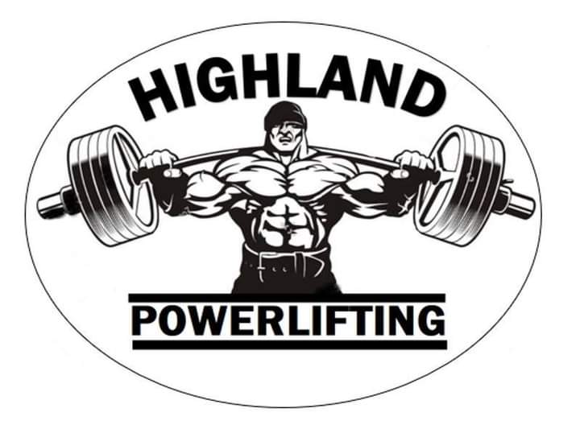
Highlander Club Comp
Saturday , 14 November 2020

 |  |  | Squat |  |  |  | Bench |  |  |  |  |  | Deadlift
Lifter | Weight | Age category | 1st Att | 2nd Att | 3rd Att | SQ | 1st Att | 2nd Att | 3rd Att | 4th Att | BP | Sub Total | 1st Att | 2nd Att | 3rd Att | 4th Att | DL | Total
Manie Clegg Jnr | 76.2 | T1 | 80 | 90 | 100 | 100 | 70 | 75 | No Att | No Att | 75 | 175 | 90 | 100 | 120 | 130 | 120 | 295
Susan Clegg | 115 | M2 Push Pull | Push Pull |  |  | NA | 100 | 105 | No Att | No Att | 100 | 100 | 130 | 140 | 150 | 160 | 150 | 250
Trish Armstrong | 85.5 | M3 | 140 | 160 | No Att | 160 | 100 | 105 | 110 | 115 | 110 | 270 | 160 | 180 | 190 | No Att | 190 | 460
Francois Kruger | 92 | Open | 200 | 210 | 220 | 210 | 135 | 140 | No Att | No Att | 140 | 350 | 200 | 210 | 215 | No Att | 215 | 565
Trevor Smit | 89 | Open | 180 | 190 | 205 | 205 | 145 | 150 | 155 | No Att | 150 | 355 | 210 | 220 | 225 | No Att | 225 | 580
Manie Clegg Snr | 88.6 | M3 | 140 | No Att | No Att | 140 | 130 | 140 | No Att | No Att | 140 | 280 | 200 | 210 | 220 | No Att | 220 | 500
Johan Steenkamp | 93 | M3 | 240 | 260 | 280 | 280 | 140 | No Att | No Att | No Att | 140 | 420 | 240 | 260 | 260 | No Att | 260 | 680
Quinton Grobler | 88 | M1 | 140 | 160 | 180 | 180 | 115 | 125 | 135 | No Att | 125 | 305 | 180 | 205 | No Att | No Att | 205 | 510
Luan du Preez | 81 | Jnr (19) | 150 | 160 | 170 | 160 | 100 | 105 | 110 | No Att | 105 | 265 | 160 | 175 | 195 | No Att | 175 | 440
Darell small | 80 | Jnr (21) | 80 | 110 | 120 | 120 | 60 | 65 | 70 | No Att | 65 | 185 | 140 | 170 | 180 | No Att | 180 | 365

